Ausführung
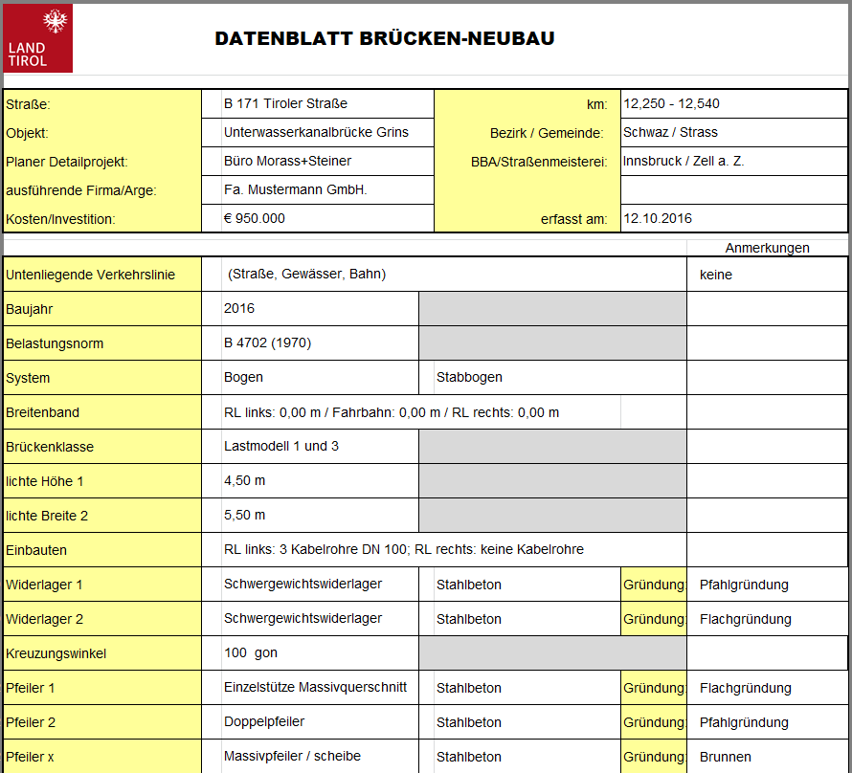
 |  |  |  |  |  | keine Angabe | Balken/ Plattentragwerk | Rahmen | Bogen | Zügelgurtbrücke | Pilzbrücke | überschüttete Konstruktion | Fachwerk | Hänge-/Sprengwerk | unterspanntes System | Hängebrücke | Schrägseilbrücke | sonstige Konstruktion | keine Angabe | Elastomerlager | Kipplager | Rollen- /Stelzenlager | Topflager | Kalotten- / zylindr. Lager | Sonstige Konstruktion | Sonderlager | Führungslager | Festpunktlager | Keine Angabe | Profilkonstruktion | Mattenkonstruktion | Fingerkonstruktion | Unterflurkonstruktion | elastische Belagsdehnfuge | Rollenverschlußkonstr. | Sonderkonstruktion | sonstige Konstruktion
 | DATENBLATT BRÜCKEN-NEUBAU |  |  |  | Bitte beim Ausfüllen das Muster in Register 2 beachten | unbekannt | - | - | - | - | - | - | - | - | - | - | - | - | - | Elastomerblocklager | Punktkipplager | Rollenlager | Topflager | Kalottenlager | Bleilager |  |  |  | - | ein Dichtelement | ohne Zwischenprofil | wasserdurchlässig | Schleppblechkonstr. | ohne Federn | - | - | -
 |  |  |  |  |  |  | einfeldrig, Einfeldträgerkette | geschlossen | mit Gelenken |  |  | offenes Gewölbe | einfeldrig, Einfeldträgerkette | Sprengwerk | einfeldrig, Einfeldträgerkette | echte | einseitig abgespannt | Hangbrücke |  | Elastomerstreifenlager | Punktkippgleitlager | Rollenlager mit Edelstahlsch. | Topfgleitlager | Kalottengleitlager | Betongelenk |  |  |  |  | mehrere Dichtelemente | mit Zwischenprofil | wasserdicht | Stahlwinkel + Dichtungsband | mit Federn
 | Straße: | km: |  |  |  |  | durchlaufend | offen | eingespannt |  |  | geschlossenes Gewölbe, Rohrprofil | durchlaufend | Hängewerk |  | unechte | beidseitig abgespannt | Stützmauer mit Auskragung |  | Verformungsgleitlager | Linienkipplager | Rollengleitlager |  | zylindr. Lager | Stahlgelenk |  |  |  |  |  |  |  | elastische Fugenmasse
 | Objekt: | Bezirk / Gemeinde: |  |  |  |  | Gerbergelenk | mit Schrägstielen | Stabbogen |  |  | offener Rahmen |  | Hängesprengwerk |  |  |  |  |  |  | Linienkippgleitlager | Rollengleitlager mit Edelst. sch. |  | zylindr. Lager m. Gleitteil | Betonstelzenlager |  |  |  |  |  |  |  | Fugenband
 | Planer Detailprojekt: | BBA/Straßenmeisterei: |  |  |  |  |  | Vierendelträger |  |  |  | geschlossener Rahmen |  |  |  |  |  |  |  |  | Flach-/Bandstahllager | Stelzenlager |  |  | Steckeisen
 | ausführende Firma/Arge: | Archivzahl:
 | Kosten/Investition: | erfasst am: |  |  |  |  |  |  |  |  |  |  |  |  |  |  |  |  |  |  |  | Stelzenlager mit Edelstahlsch.

 |  |  |  | Anmerkungen
1 | Untenliegende Verkehrslinie
2 | Baujahr
3 | Belastungsnorm
4 | System
5 | Breitenband
6 | Brückenklasse
7 | lichte Höhe 1
8 | lichte Breite 2
9 | Einbauten
10 | Widerlager 1 |  | Gründung:
10 | Widerlager 2 |  | Gründung:
11 | Kreuzungswinkel
12 | Pfeiler 1 |  | Gründung:
12 | Pfeiler 2 |  | Gründung:
12 | Pfeiler x |  | Gründung:
13 | Gesamtlänge
14 | Gesamtbreite
15 | Fläche
16 | größte Einzelstützweite
17 | lichte Weite
18 | Spannweiten
19 | Anzahl der Einzelspannweiten
20 | Konstruktionshöhe
21 | Längsneigung
22 | Querneigung
23 | Material Überbau
24 | Querschnitt
25 | Lager 1
25 | Lager 2
25 | Lager 3
25 | Lager 4
26 | FÜK 1
26 | FÜK 2
27 | Fahrbahnbelag | Belagsstärke
27 | Gehwegbelag
28 | Abdichtung
29 | Entwässerung
30 | Randbalken
31 | Geländer links
31 | Geländer rechts
32 | Leiteinrichtung links
32 | Leiteinrichtung rechts
33 | Lärmschutz/ Absprungsicherung
34 | Einbauten Eigentümer / Art 1
34 | Einbauten Eigentümer / Art 2
34 | Einbauten Eigentümer / Art x
35 | Anmerkungen
36

Pulldownmenüs
 | DROPDOWNMENÜS

Belastungsnorm (Feld 3) |  |  | Brückenklasse (Feld 6)
EN/B 1991-2 (2012) |  |  | keine Angabe
 |  |  | Lastmodell LM1, LM2, LM3
 |  |  | Lastmodell LM1
 |  |  | Lastmodell LM1 (alpha=0,7)
 |  |  | Lastmodell LM4
System (Feld 4) | Gründungsarten (Feld 12)
keine Angabe | keine Angabe
Balken/ Plattentragwerk | Flachgründung
Rahmen | Pfahlgründung
Bogen | Brunnen
Zügelgurtbrücke | Schlitzwand
Pilzbrücke | Verankerung
überschüttete Konstruktion | Caisson
Fachwerk | sonstige Gründung
Hänge-/Sprengwerk
unterspanntes System
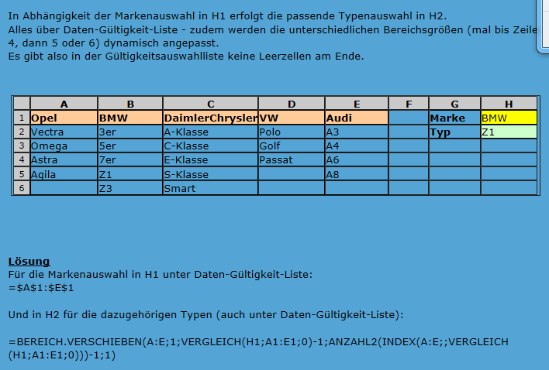
Hängebrücke
Schrägseilbrücke
sonstige Konstruktion | Material Überbau (Feld 23)
 | keine Angabe
 | Beton
 | Stahlbeton
Widerlager (Feld 10) | Spannbeton
sonstiges Widerlager | Stahl
Schwergewichtswiderlager | Stein
Kastenwiderlager | Verbund
aufgelöstes Widerlager | Holz
 | sonstiges Material
Widerlager Material (Feld 10)
keine Angabe | Querschnitte (Feld 24)
Beton | keine Angabe
Stahlbeton | Vollquerschnitt
Stahl | Hohlquerschnitt
Stein | Plattenbalken
Holz | Hohlkasten
 | Trogquerschnitt
Pfeiler (Feld 12) | Schalenkonstruktion
keine | Wellprofil
Massivpfeiler / scheibe | Mehrere Queschnitte
Hohlpfeiler / scheibe | Verbundquerschnitt
Einzelstütze Massivquerschnitt | sonstige Querschnitte
Einzelstütze Hohlquerschnitt
Stützenreihe Massivquerschnitt
Stützenreihe Hohlquerschnitt
Stützenreihe Fachwerk
Doppelpfeiler
sonstige Pfeilerkonstruktion

Lagerarten (Feld 25) |  |  | FÜK Arten (Feld 26)
keine |  |  | keine
Elastomerlager |  | 1 | Profilkonstruktion
Kipplager |  | 2 | Mattenkonstruktion
Rollen- /Stelzenlager |  | 3 | Fingerkonstruktion
Topflager |  | 4 | Unterflurkonstruktion
Kalotten- / zylindr. Lager |  | 5 | elastische Belagsdehnfuge
sonstige Konstruktion |  | 6 | Rollenverschlußkonstr.
Sonderlager |  | 7 | Sonderkonstruktion
Führungslager |  | 8 | sonstige Konstruktion
Festpunktlager
 |  | genauere beschr. FÜK (Feld 26)
Lagerfirmen (Feld 25) |  |  | 1 ein Dichtelement
keine Angabe |  |  | 1 mehrere Dichtelemente
Bameco
Clouth |  |  | 2 ohne Zwischenprofil
Gföllner |  |  | 2 mit Zwischenprofil
Glacier GmbH
Gumba |  |  | 3 wasserdurchlässig
Kreutz |  |  | 3 wasserdicht
Mageba
Maurer |  |  | 4 Schleppblechkonstr.
N.Y.Hamb.Gummiw. |  |  | 4 Stahlwinkel + Dichtungsband
Proceq |  |  | 4 elastische Fugenmasse
RUB |  |  | 4 Fugenband
Semperit
Vorspanntechnik |  |  | FÜK Firmen (Feld 26)
Brown |  |  | Bameco
Reisner & Wolff |  |  | Etasa
VOEST |  |  | GHH - SHW
Wagner - Biro |  |  | Glacier GmbH
BDS |  |  | Honel
GHH | Belagsarten (Feld 27) |  | Mageba
SHW | keine Angabe |  | Maurer
Demap | Holz |  | Proceq
Elaplat | Schotter |  | Reinstahl
Glacier Solling. | Bituminöser Belag |  | RUB
Gleit- & Lagertechnik | Drainasphalt |  | Stalko
Metalgamma | Gußasphalt |  | Stog
SHW - GHH | Vermörtelungsbelag |  | Vorspanntechnik
Maschinenbau Roland Kaiser | Beton |  | BVG
Hercules | Schutzestrich |  | Colas
(Eigenbau) | Überschüttung |  | Katzenberger
 | sonstiger Belag |  | Primetzhofer
 |  |  | Reisner & Wolff
 | Abdichtung (Feld 28) |  | Wagner - Biro
 | unbekannt |  | BDS
 | Bitumenbahnen |  | GHH
 | polym. Bitumenbahnen |  | ITC Junger
 | Kunststoffbahnen |  | Lange
 | flächig aufgebracht (Spritzabd.) |  | OAT
 | Teerpappenabdichtung |  | Perlmooser
 | keine Abdichtung |  | SHW
 |  |  | (Eigenbau)

Entwässerungen (Feld 29) | Material Leitsystem (Feld 32) |  | Geländertypen (Feld 31)
nicht vorhanden | keine Angaber |  | keine Angabe
verrohrt | Beton |  | Syst I
direkter Ablauf | Stahl |  | Syst II
Abscheider | Stein |  | Syst III
Kanalnetz | Holz |  | Syst IIIa
 | Aluminium |  | Syst IV
Leiteinrichtung (Feld 32) |  |  | Komb. System
keine Leiteinrichtung | Rückhaltestufen (Feld 32) |  | Holzhandlauf
Bordkante ( Hochbord ab 8 cm ) | keine Rückhaltestufe |  | Stahlholm
fahrbahrebener Rand | N1 |  | System I / neu mit Pylonen
Leitschiene | N2 |  | Pylonen
Leitschiene mit Hochbord | H1 |  | Betonpylonen
negative Bordkante | H2 |  | System IIa / neu
Leitschiene mit Handlauf | H3 |  | Krumau
Bankett | H4A |  | Pylone
Mauer | H4B |  | System IV.07
Lärmschutzwand |  |  | System IV.09
Betonleitwand |  |  | New Jersey
Konstruktion |  |  | Sondergeländer
sonstiges |  |  | FT Gesimse Stahlholm
 |  |  | Syst I mit Pylonen
Einbauten Eigentümer (Feld 34) | Einbauten Art (Feld 34) |  | Holzgeländer mit Pylonen
keine Angabe | keine Angabe |  | Syst Ia mit Pylonen
Gemeinde | Kabelkasten |  | Syst IIIA mit Pylonen
Kabelfernsehen | Kabeltrog |  | Brüstung
Gasleitung | Leerverrohrung |  | Loferer - 100
Stromleitung | Kanal |  | Loferer - 120
ABSA | Staßenbeleuchtung |  | Taxenbacher -Rohr
Post & Telekom | Kabelbrücke parallel |  | Taxenbacher - Lit
Straßenmeisterei | Stahlrohr |  | Berndorfer
 | Blechrohr |  | Langer - 100
Einbauten Position (Feld 34) | PVC - Rohr |  | Langer - 120
keine Angabe | Wasserleitung |  | Brüstungsmauer
BAF | Gasleitung |  | Leitwand
BAB | Stromleitung |  | Leitwand mit Aufsatz
Norden | Niederdruckleitung |  | Leitwand mit Lärmschutz
Süden | Kabelschutzrohr |  | Brüstungsm+Aufsatz
Osten | Kanaldruckleitung |  | Typ A
Westen |  |  | Typ B
Widerlager A |  |  | Typ I
Widerlager B |  |  | Typ II
 | Geländertypen (Feld 31) |  | Typ III
 | G-A2 |  | G-S1
Material Geländer (Feld 31) | G-A3 |  | G-S2
keine Angabe | G-A4 |  | G-S3
Beton | G-A5 |  | G-S4
Stahl | G-A6 |  | G-S5
Stein | G-A7 |  | G-S6
Holz | G-G1 |  | G-S7
Aluminium | G-G2 |  | G-S8
Glas | G-G3 |  | G-S9
 | G-G4 |  | G-S10
 | G-G5 |  | G-A1

interner Bereich!
System 2:
=BEREICH.VERSCHIEBEN(n:z;1;VERGLEICH($d$13;n1:z1;0)-1;ANZAHL2(INDEX(n:z;;VERGLEICH($d$13;n1:z1;0)))-1;1)

Lager 1:
=BEREICH.VERSCHIEBEN(ab:ak;1;VERGLEICH($d$37;ab1:ak1;0)-1;ANZAHL2(INDEX(ab:ak;;VERGLEICH($d$37;ab1:ak1;0)))-1;1)

Lager 2:
=BEREICH.VERSCHIEBEN(ab:ak;1;VERGLEICH($d$38;ab1:ak1;0)-1;ANZAHL2(INDEX(ab:ak;;VERGLEICH($d$38;ab1:ak1;0)))-1;1)

Lager 3:
=BEREICH.VERSCHIEBEN(ab:ak;1;VERGLEICH($d$39;ab1:ak1;0)-1;ANZAHL2(INDEX(ab:ak;;VERGLEICH($d$39;ab1:ak1;0)))-1;1)

Lager 4:
=BEREICH.VERSCHIEBEN(ab:ak;1;VERGLEICH($d$40;ab1:ak1;0)-1;ANZAHL2(INDEX(ab:ak;;VERGLEICH($d$40;ab1:ak1;0)))-1;1)

FÜK 1:
=BEREICH.VERSCHIEBEN(am:au;1;VERGLEICH($d$41;am1:au1;0)-1;ANZAHL2(INDEX(am:au;;VERGLEICH($d$41;am1:au1;0)))-1;1)

FÜK 2:
=BEREICH.VERSCHIEBEN(am:au;1;VERGLEICH($d$42;am1:au1;0)-1;ANZAHL2(INDEX(am:au;;VERGLEICH($d$42;am1:au1;0)))-1;1)

Systemkorrektur: 2000

